Лист1
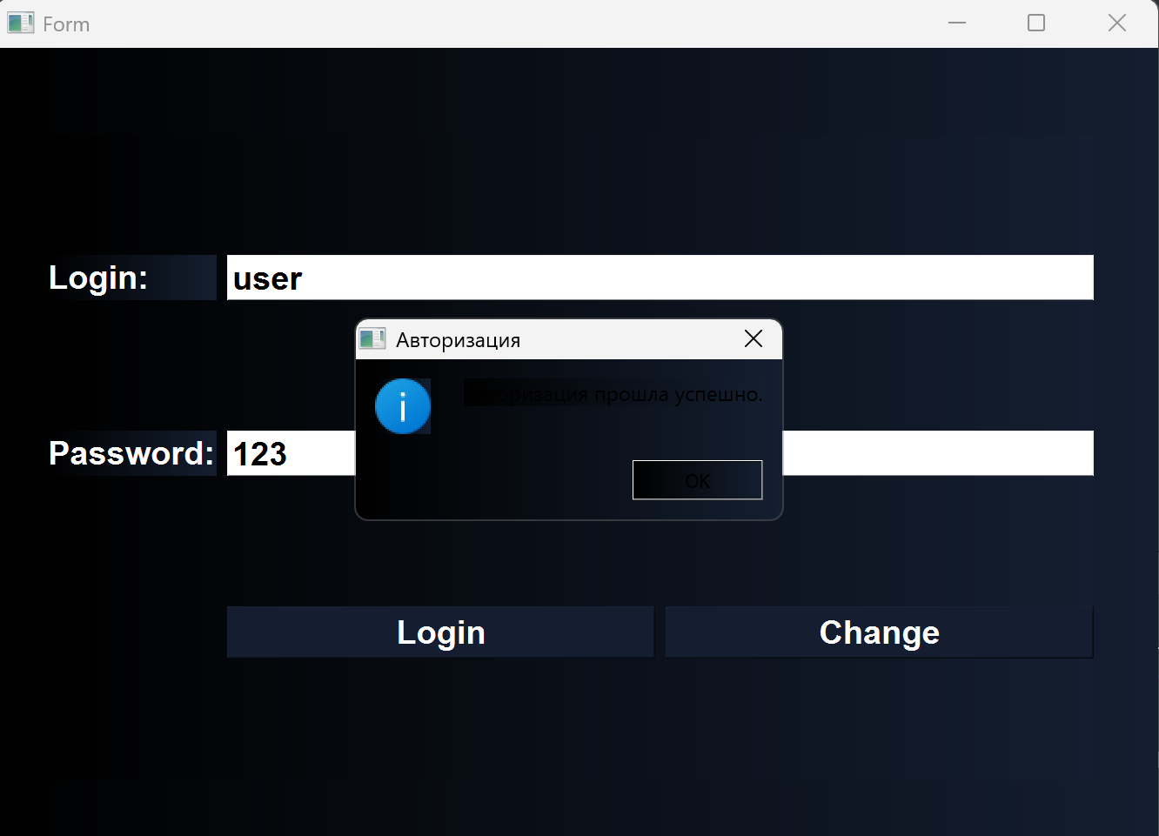
 | Наименование: | Вход в аккаунт |  |  | №: | Тест-кейс 1 Ермаков
 | Описание: | Тест-кейс для проверки корректности работы входа в аккаунт в приложении |  |  | Статус: | Выполнен
 |  |  |  |  | Дефекты №: | 1
 | Тестировщик: | Ермаков Михаил Андревич |  |  | Дата: | 4-Jun-2025

 | Начальные условия:
 | <список параметров> | <соответствующие значения>
 | Login | user
 | Password | 123

3 | шагов | Число шагов по статусам: | 3 | 0 | 0 | % Complete: | 100%
Шаг | Действие | Ожидаемый результат | Pass | Fail | N/A | Фактический результат | № дефекта
1 | Запустить приложение | Приложение запустилось, появилось окно аутентификации | x |  |  | Приложение запустилось, появилось окно аутентификации
2 | В приложении ввести логин user и пароль 123 | Ввод данных в поля приложения возможен | x |  |  | Ввод данных в поля приложения возможен
3 | Нажать кнопку "Login" | Вывод окна результата, клиент получил информацию о том, что такой пользователь существует в БД, открыл главное окно и закрыл окно входа |  | x |  | Клиент получил информацию о том, что такой пользователь существует в БД, открыл главное окно и закрыл окно входа, на черном фоне не видны черные буквы | 1

